Tab 1
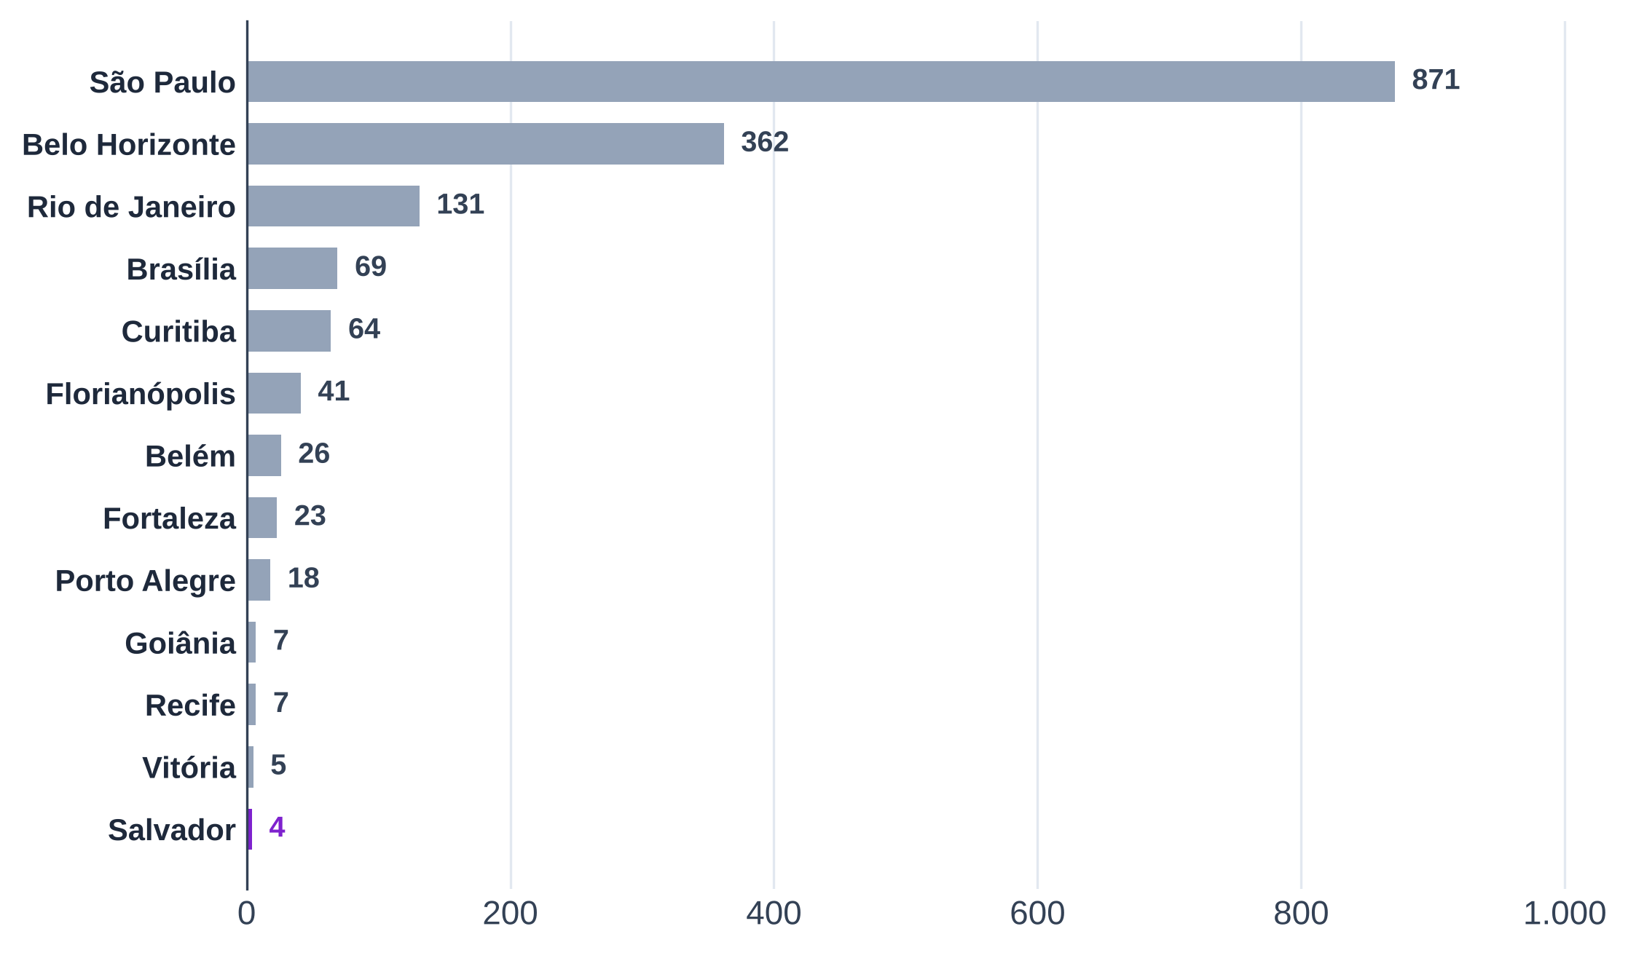
Tabela 1 – Comentários por metrópole: 1.628 comentários de 53 casas, mais da metade de São Paulo
Região | Metrópole | Casas | Comentários | % dos comentários | Nota média | % com nota 1 a 3
Norte | Belém
Nordeste | Fortaleza
Nordeste | Recife
Nordeste | Salvador
Centro-Oeste | Brasília
Centro-Oeste | Goiânia
Sudeste | São Paulo
Sudeste | Belo Horizonte
Sudeste | Rio de Janeiro
Sudeste | Vitória
Sul | Curitiba
Sul | Florianópolis
Sul | Porto Alegre
Total
Conferência (total − comentários da base; deve ser 0)
Fonte: B2, avaliações do Google Maps até "3 meses atrás" (coletas de 09 a 30/10/2026), banco "2 - Comentários" do Notion, cópia atualizada de 30/10/2026
Nota: cada comentário conta uma vez, na metrópole do endereço da casa.

Tab 2
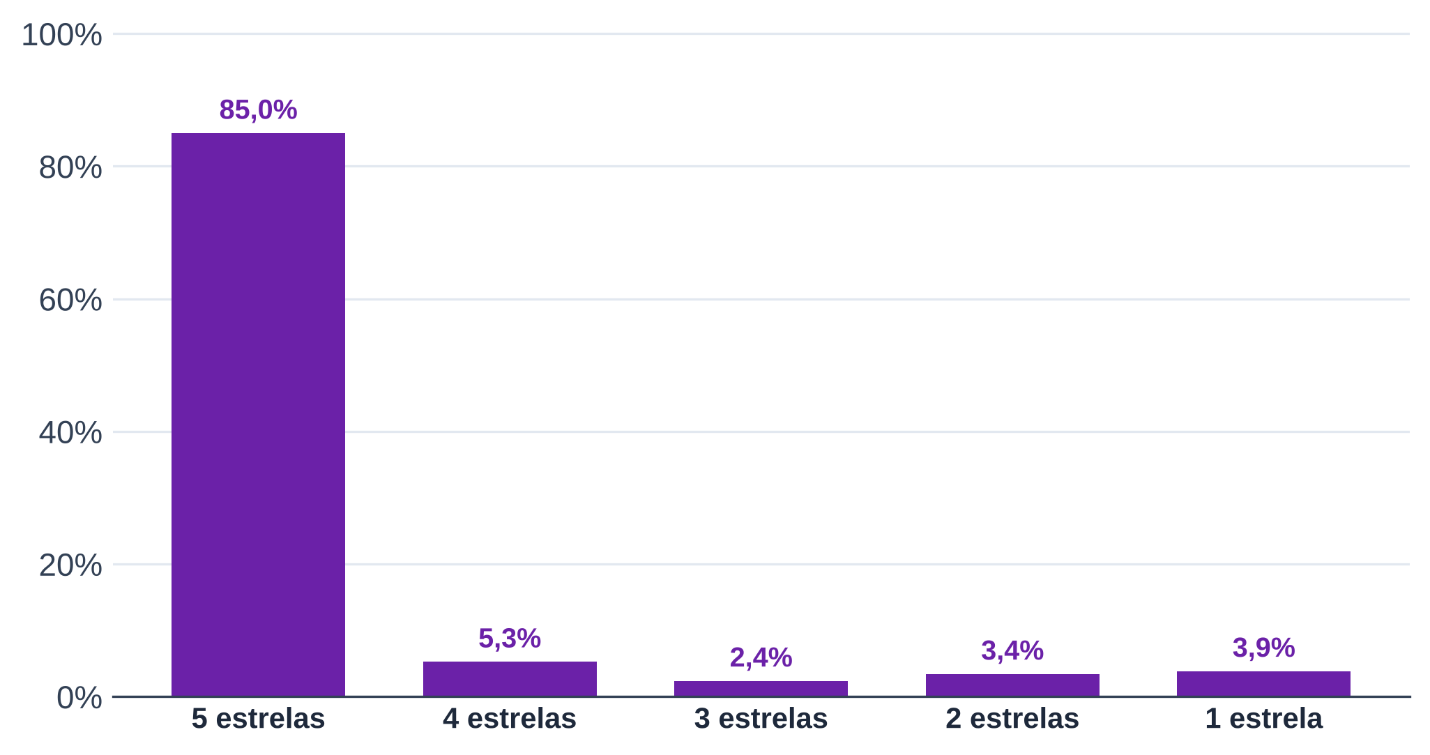
Tabela 2 – Nota geral: 85% dos comentários dão 5 estrelas
Nota geral | Comentários | % dos comentários
5 estrelas
4 estrelas
3 estrelas
2 estrelas
1 estrela
Total
Conferência (deve ser 0)
Fonte: B2, avaliações do Google Maps até "3 meses atrás" (coletas de 09 a 30/10/2026), banco "2 - Comentários" do Notion, cópia atualizada de 30/10/2026

Tab 3
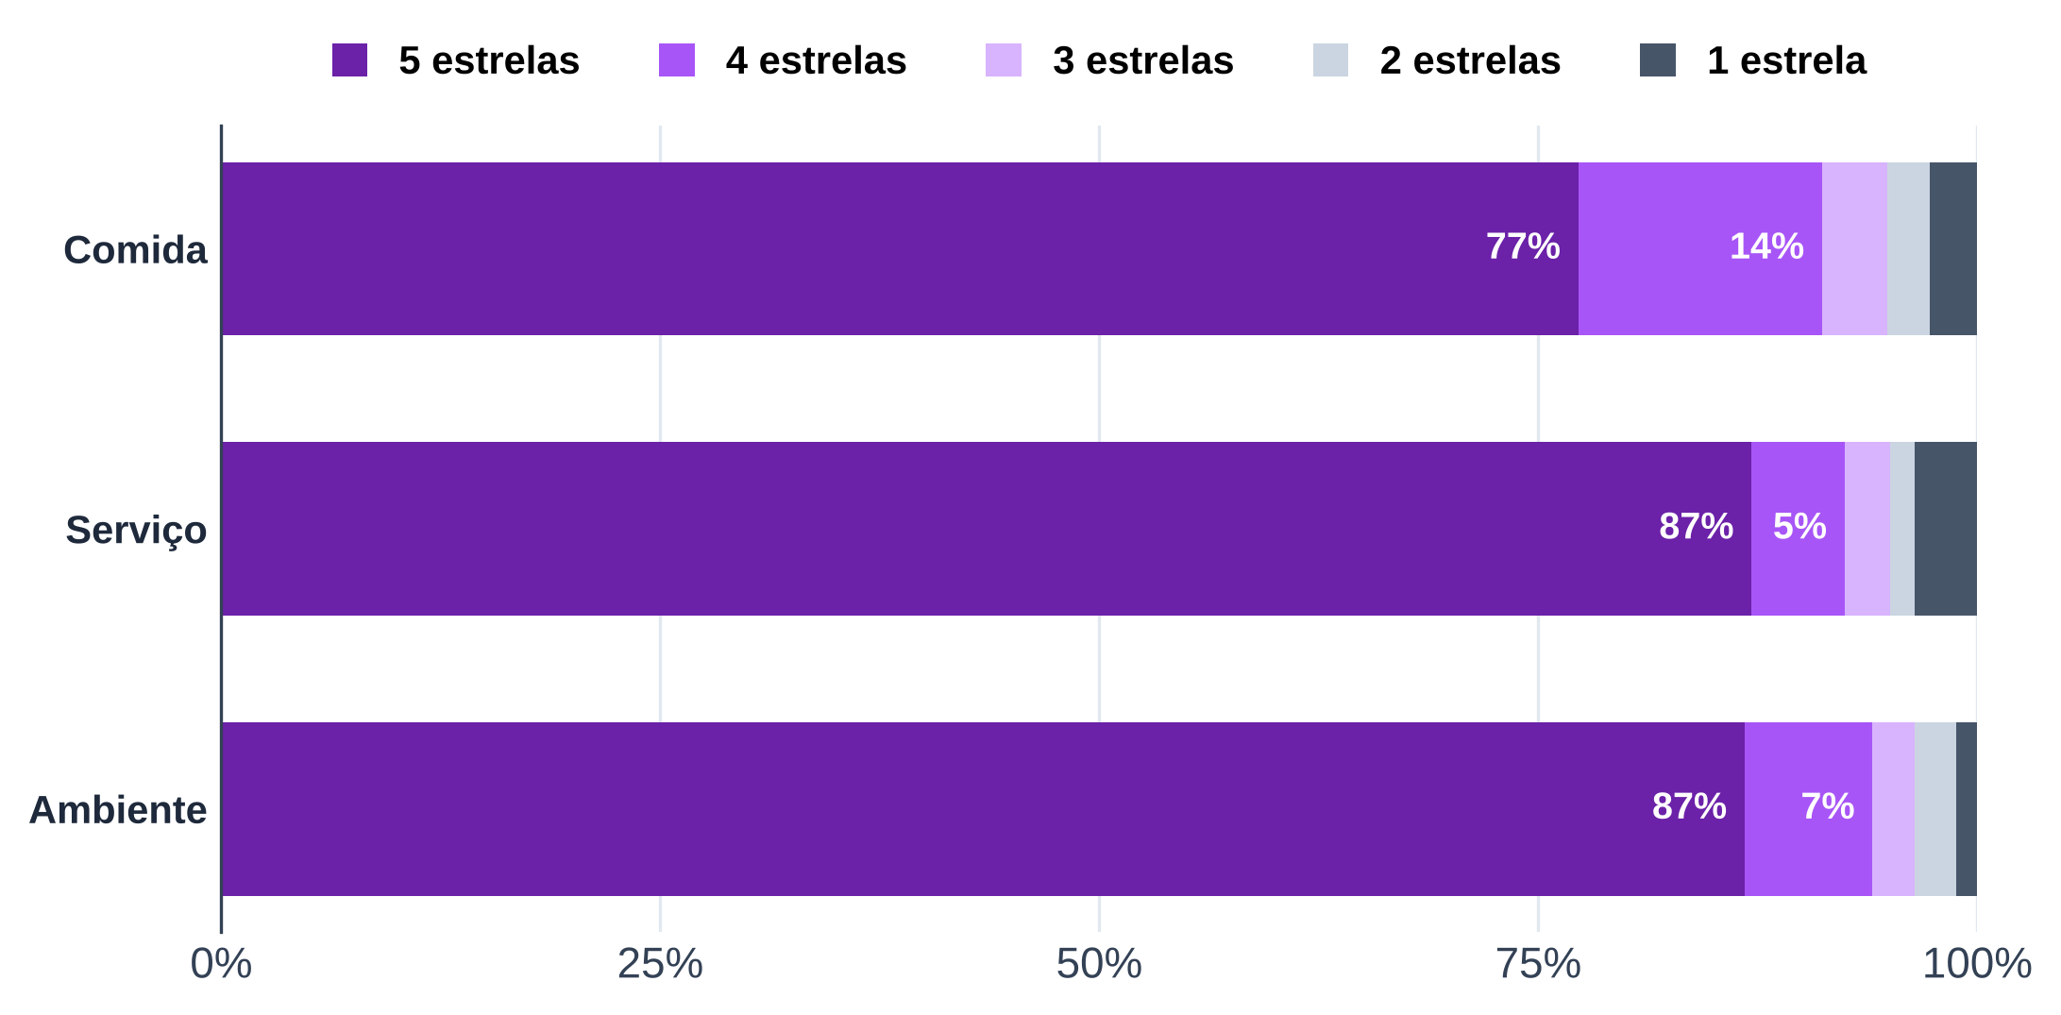
Tabela 3 – Notas por aspecto: serviço e ambiente com mais 5 estrelas que a comida
Aspecto | Comentários com nota | Nota média | 5 estrelas | 4 estrelas | 3 estrelas | 2 estrelas | 1 estrela
Comida
Serviço
Ambiente
Fonte: B2, avaliações do Google Maps até "3 meses atrás" (coletas de 09 a 30/10/2026), banco "2 - Comentários" do Notion, cópia atualizada de 30/10/2026
Nota: só comentários com nota do aspecto; inclui as notas digitadas à mão pela convenção "5 (comida 3)" (aspecto não citado = nota geral).

Tab 4
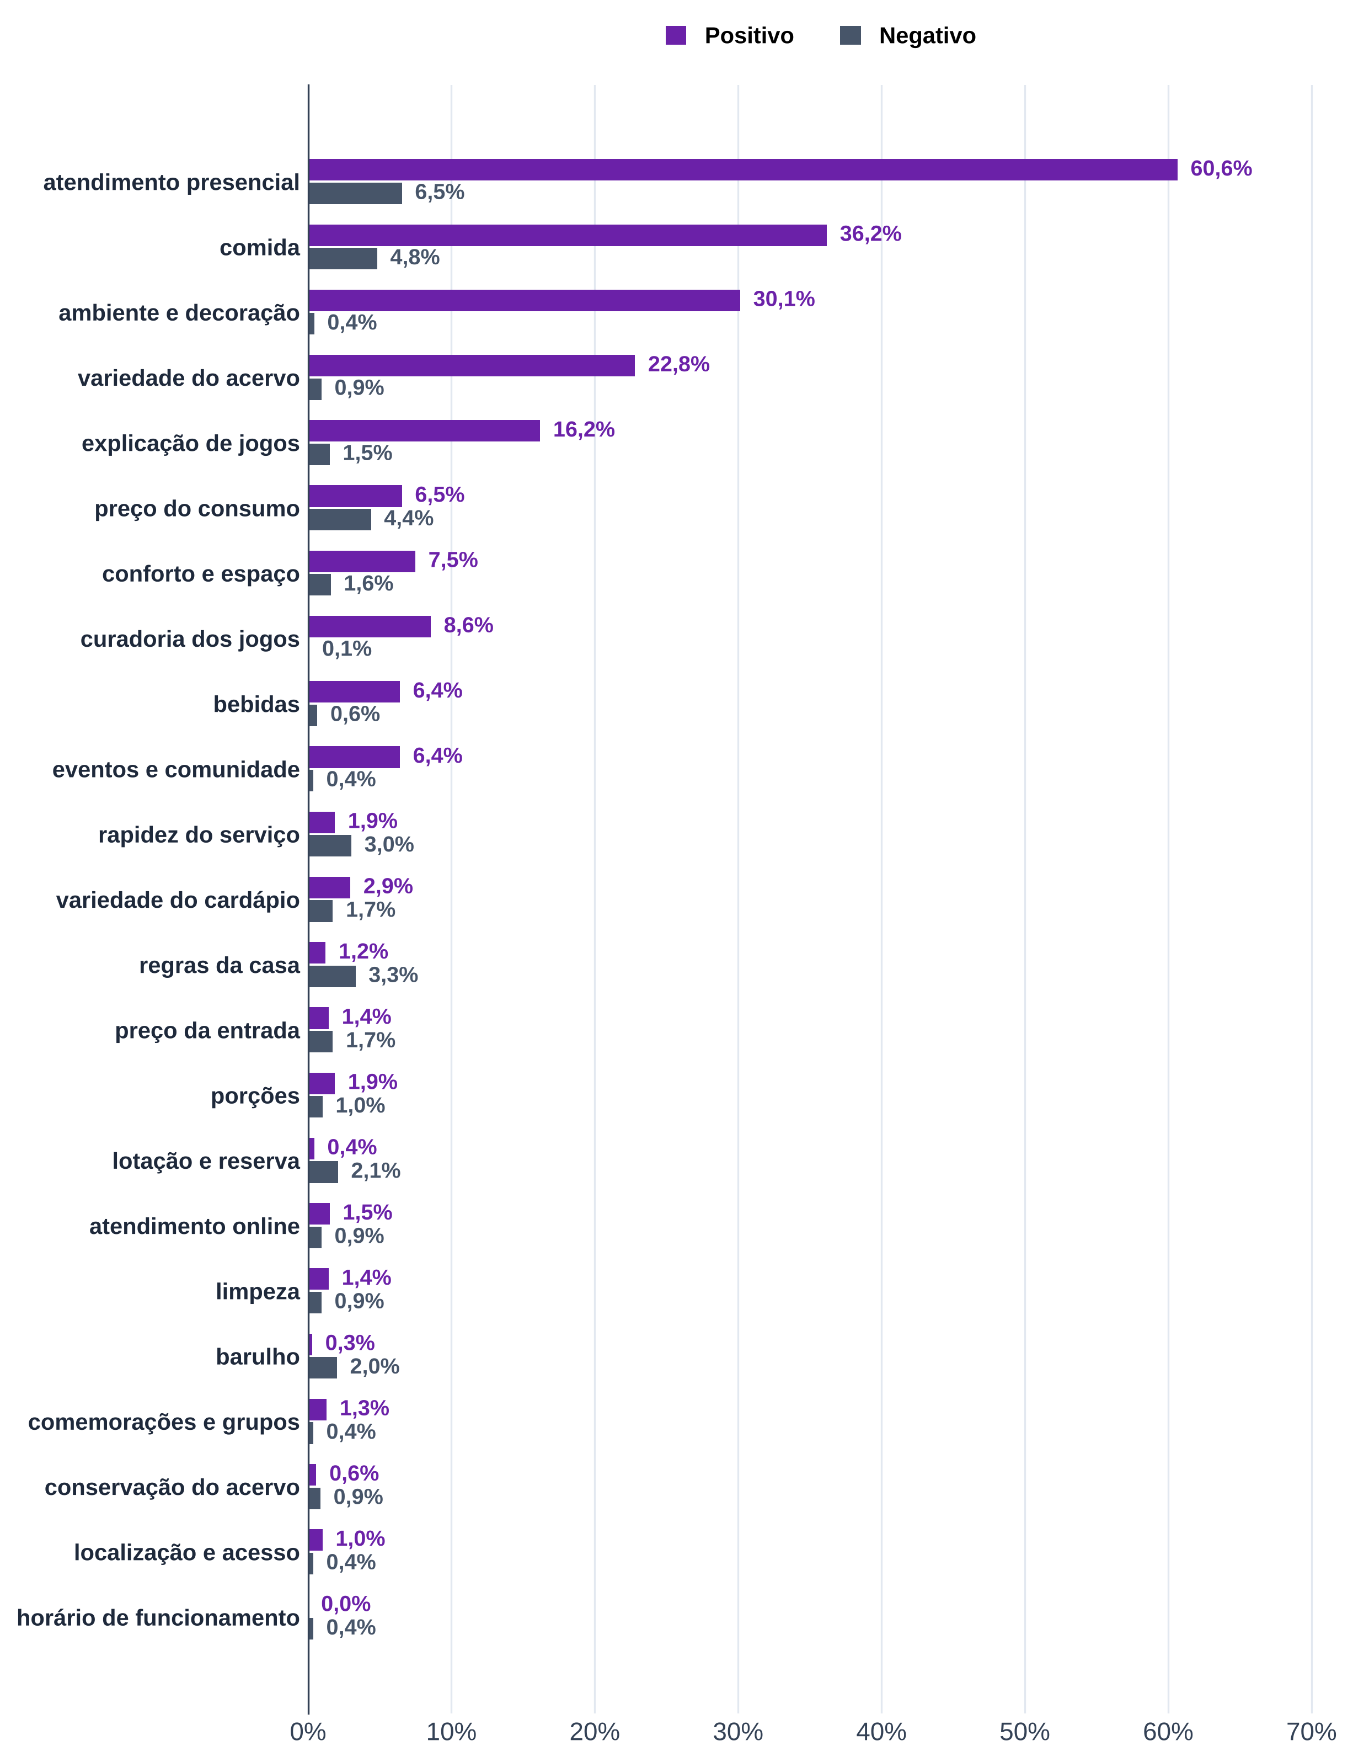
Tabela 4 – Temas dos comentários: atendimento, comida, ambiente e acervo são os mais citados
Tema | Comentários que elogiam | Comentários que criticam | Menções | % dos comentários com tema (elogio) | % dos comentários com tema (crítica) | % de críticas nas menções
atendimento presencial
comida
ambiente e decoração
variedade do acervo
explicação de jogos
preço do consumo
conforto e espaço
curadoria dos jogos
bebidas
eventos e comunidade
rapidez do serviço
variedade do cardápio
regras da casa
preço da entrada
porções
lotação e reserva
atendimento online
limpeza
barulho
comemorações e grupos
conservação do acervo
localização e acesso
horário de funcionamento
Fonte: B2, avaliações do Google Maps até "3 meses atrás" (coletas de 09 a 30/10/2026), banco "2 - Comentários" do Notion, cópia atualizada de 30/10/2026; temas pelo dicionário de 30/10/2026 (textos/instrumentos/dicionario_temas_B2.md)
Nota: temas não exclusivos; base = 1390 comentários com pelo menos um tema (de 1628).
Codificação: 355 linhas pelo autor (antes de 30/10) e 1.273 por Claude em 30/10/2026; recodificação cega do autor pendente.

Tab 5
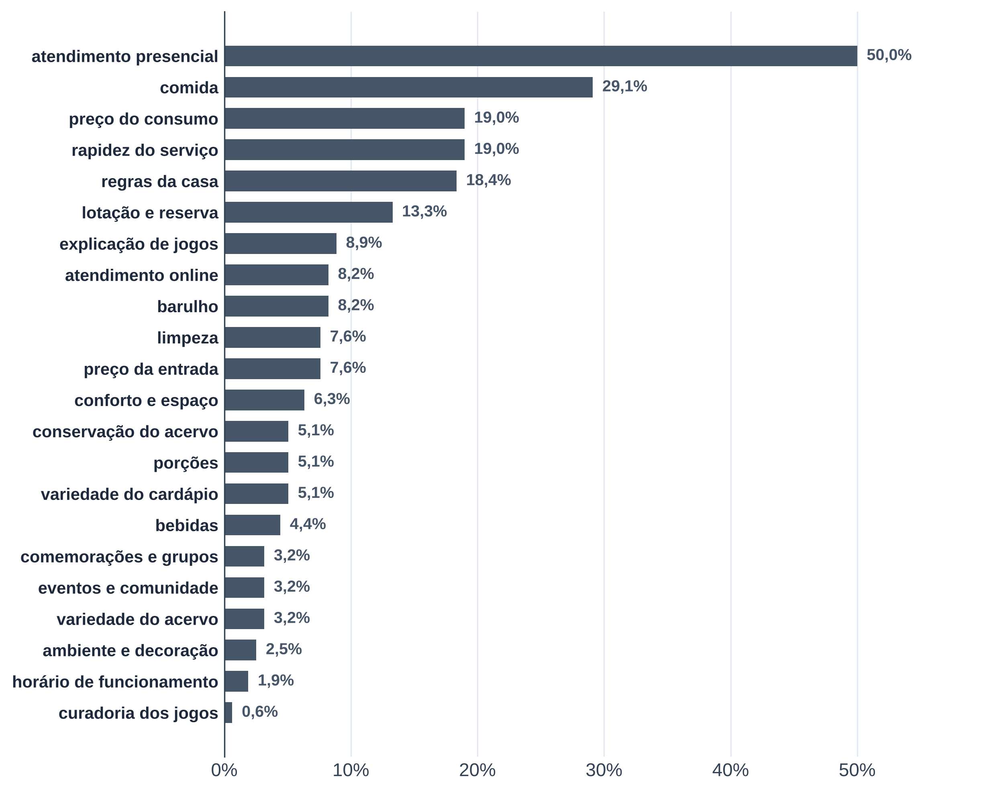
Tabela 5 – O que derruba a nota: atendimento, comida, preço e rapidez lideram as críticas nos 158 comentários de nota 1 a 3
Tema criticado | Comentários de nota 1 a 3 | % dos comentários de nota 1 a 3 | Críticas em comentários de nota 4 ou 5
atendimento presencial
comida
preço do consumo
rapidez do serviço
regras da casa
lotação e reserva
explicação de jogos
atendimento online
barulho
limpeza
preço da entrada
conforto e espaço
conservação do acervo
porções
variedade do cardápio
bebidas
comemorações e grupos
eventos e comunidade
variedade do acervo
ambiente e decoração
horário de funcionamento
curadoria dos jogos
Fonte: B2, avaliações do Google Maps até "3 meses atrás" (coletas de 09 a 30/10/2026), banco "2 - Comentários" do Notion, cópia atualizada de 30/10/2026; temas pelo dicionário de 30/10/2026 (textos/instrumentos/dicionario_temas_B2.md)
Nota: temas não exclusivos; um comentário pode criticar vários temas.

Tab 6
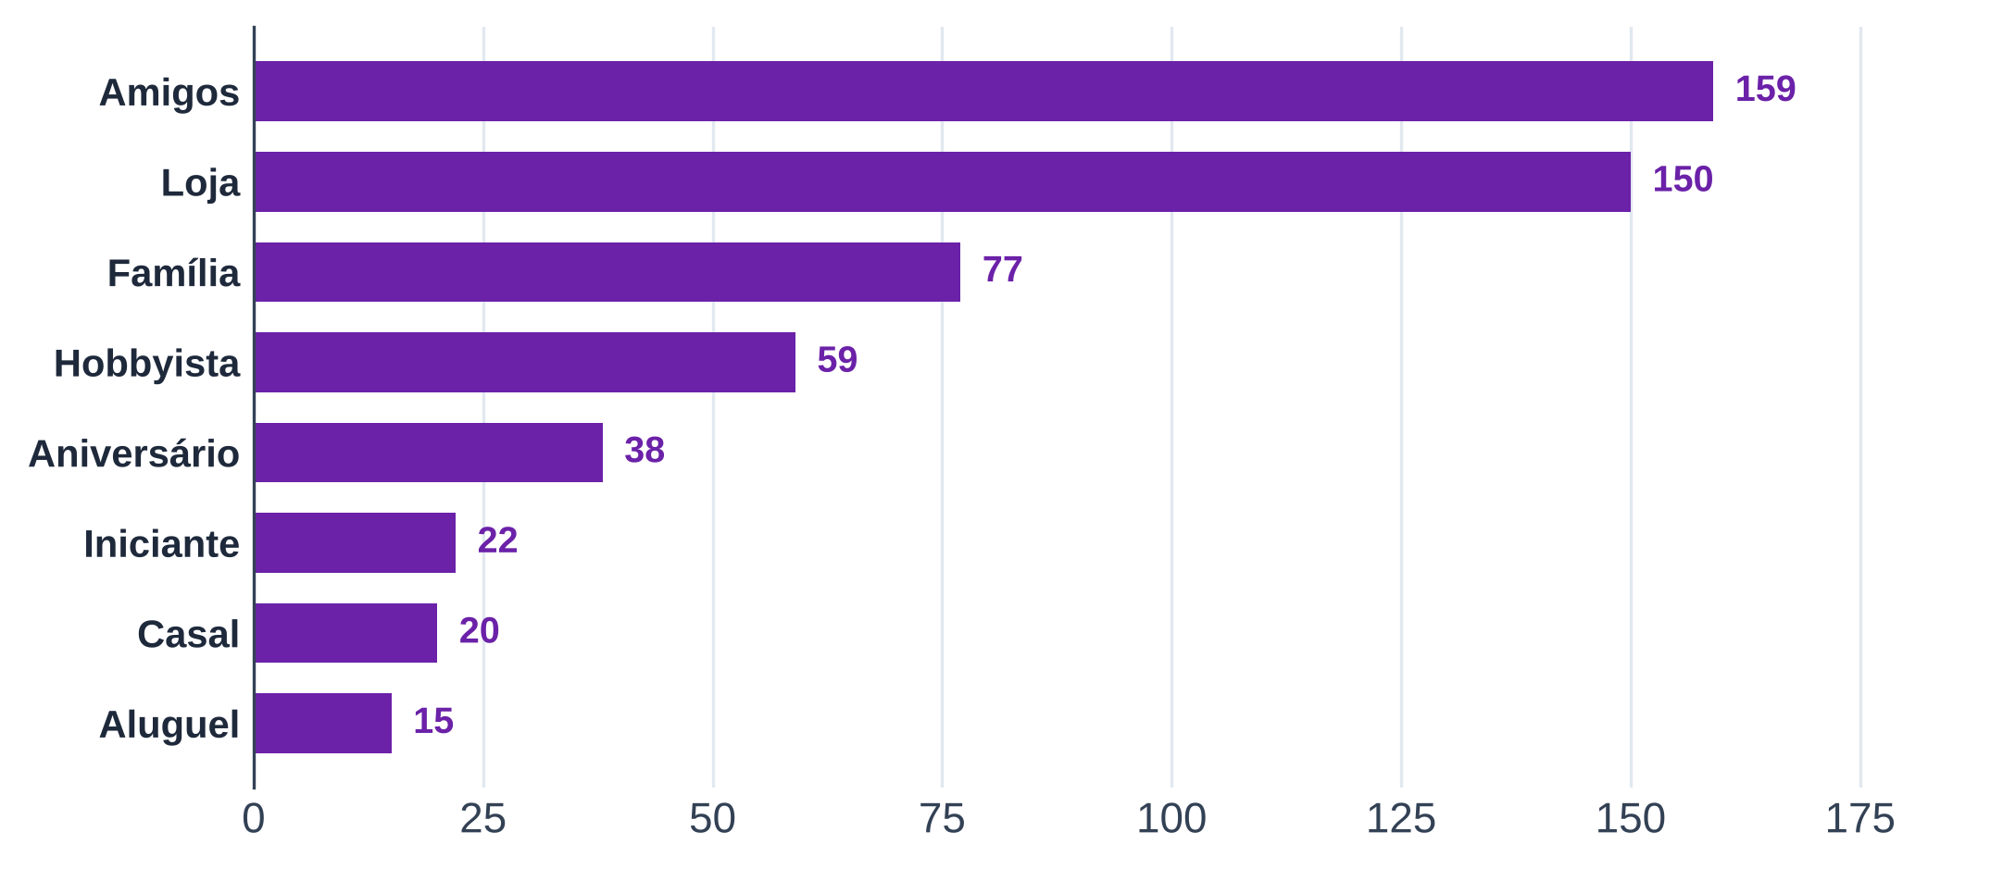
Tabela 6 – Contexto citado: amigos e loja aparecem mais que família, aniversário ou casal
Contexto | Comentários | % dos comentários
Amigos
Família
Casal
Aniversário
Hobbyista
Iniciante
Loja
Aluguel
Fonte: B2, avaliações do Google Maps até "3 meses atrás" (coletas de 09 a 30/10/2026), banco "2 - Comentários" do Notion, cópia atualizada de 30/10/2026; temas pelo dicionário de 30/10/2026 (textos/instrumentos/dicionario_temas_B2.md)
Nota: contextos não exclusivos e sem polaridade (ocasião, público, aluguel e loja).

Tab 7
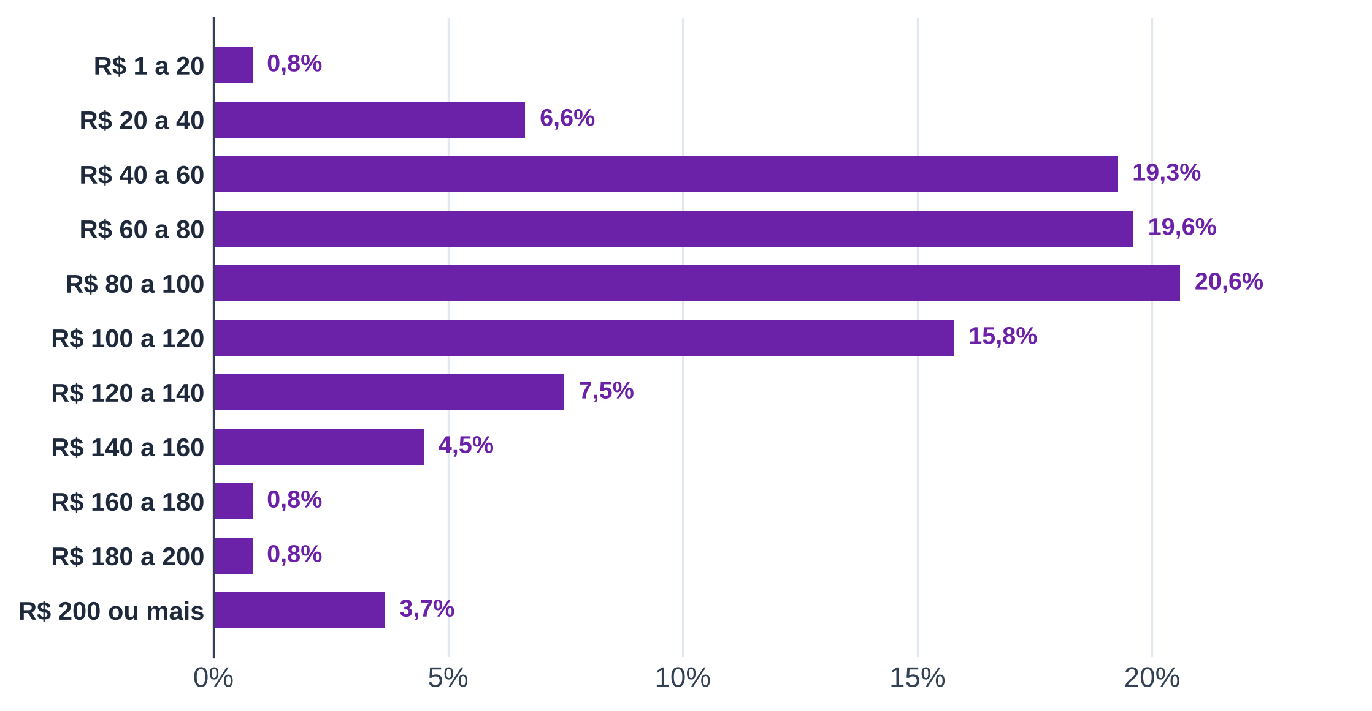
Tabela 7 – Gasto por pessoa informado no Maps: a faixa mediana é R$ 80 a 100
Faixa de gasto por pessoa | Comentários | % dos com preço
R$ 1 a 20
R$ 20 a 40
R$ 40 a 60
R$ 60 a 80
R$ 80 a 100
R$ 100 a 120
R$ 120 a 140
R$ 140 a 160
R$ 160 a 180
R$ 180 a 200
R$ 200 ou mais
Total com preço informado
Sem preço informado
Fonte: B2, avaliações do Google Maps até "3 meses atrás" (coletas de 09 a 30/10/2026), banco "2 - Comentários" do Notion, cópia atualizada de 30/10/2026
Nota: valores únicos digitados à mão entram na faixa que os contém (ex.: 50 em R$ 40 a 60).

Tab 8
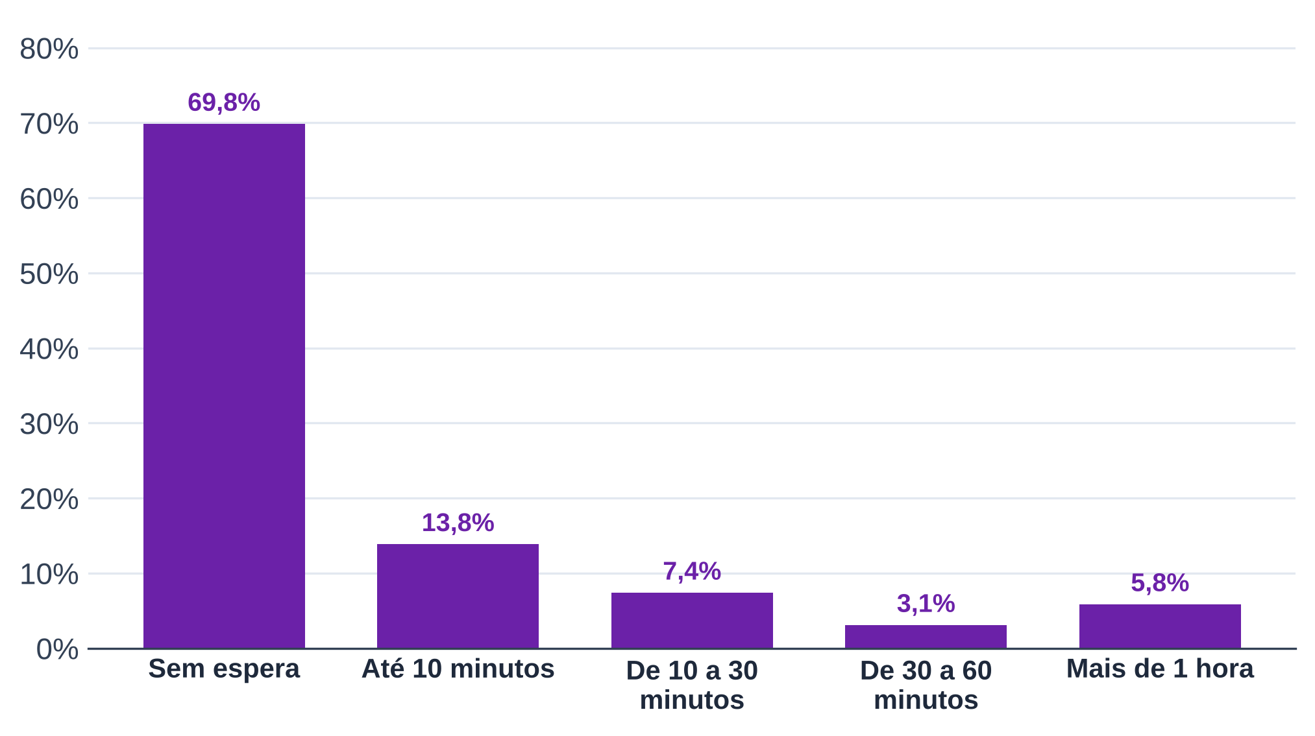
Tabela 8 – Tempo de espera: a maioria dos que informam não esperou
Tempo de espera | Comentários | % dos que informam
Sem espera
Até 10 minutos
De 10 a 30 minutos
De 30 a 60 minutos
Mais de 1 hora
Total com espera informada
Sem espera informada
Fonte: B2, avaliações do Google Maps até "3 meses atrás" (coletas de 09 a 30/10/2026), banco "2 - Comentários" do Notion, cópia atualizada de 30/10/2026
Nota: campo opcional do Maps.

Tab 10
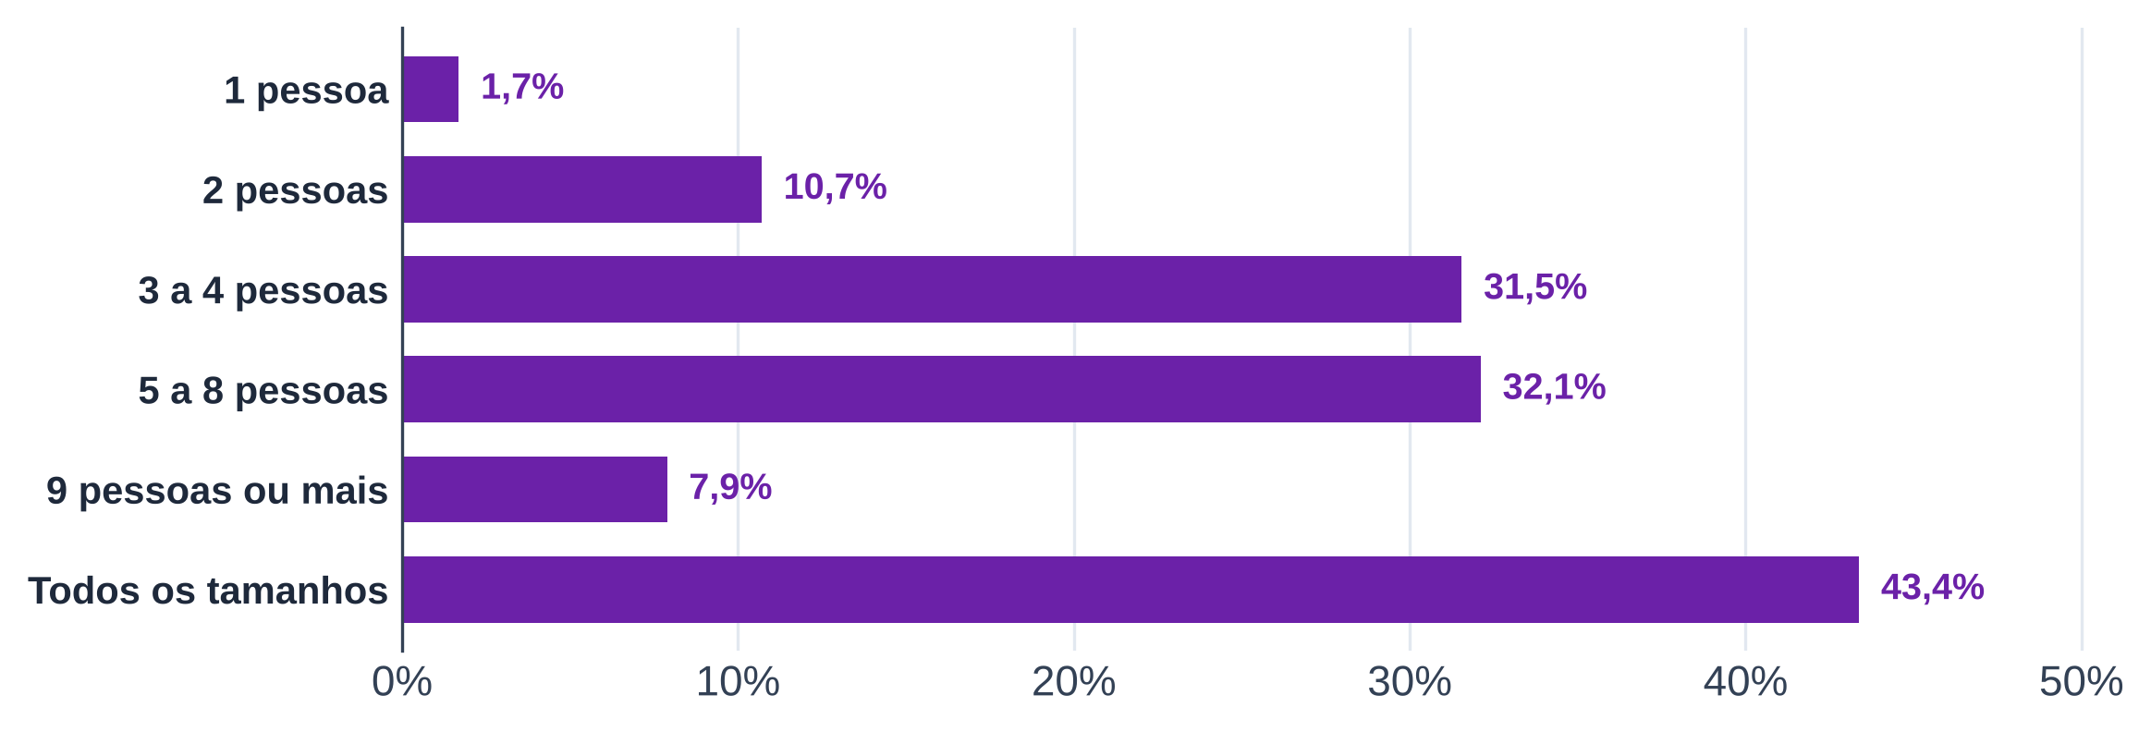
Tabela 10 – Tamanho do grupo: as casas são indicadas para grupos de 3 a 8 pessoas ou de todos os tamanhos
Tamanho do grupo | Comentários | % dos que informam
1 pessoa
2 pessoas
3 a 4 pessoas
5 a 8 pessoas
9 pessoas ou mais
Todos os tamanhos
Comentários com tamanho de grupo informado
Fonte: B2, avaliações do Google Maps até "3 meses atrás" (coletas de 09 a 30/10/2026), banco "2 - Comentários" do Notion, cópia atualizada de 30/10/2026
Nota: múltipla escolha no Maps (não exclusiva); faixas digitadas à mão (ex.: "3 a 8") marcam as faixas que cobrem.

Tab 11
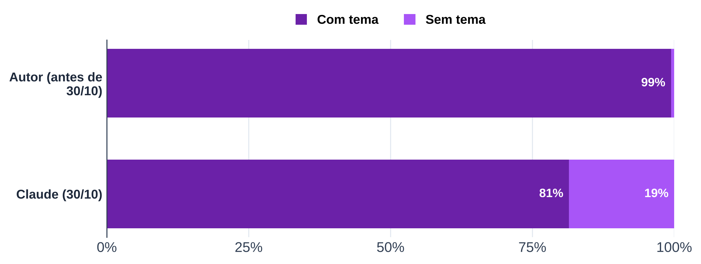
Tabela 11 – Codificação dos temas: quem codificou e quantos comentários ficaram sem tema
Análise de temas | Com tema | Sem tema | Comentários
anterior a 30/10/2026
Claude, 30/10/2026
Total
Conferência (deve ser 0)
Fonte: B2, avaliações do Google Maps até "3 meses atrás" (coletas de 09 a 30/10/2026), banco "2 - Comentários" do Notion, cópia atualizada de 30/10/2026; temas pelo dicionário de 30/10/2026 (textos/instrumentos/dicionario_temas_B2.md)
Nota: sem tema = comentário que não cita atributo (ex.: "Excelente"); não é o mesmo que não analisado.

